P2
Proyecto | Inversion Inicial | TIR | TMAR = WACC | Presupuesto
B | 70,000.00 | 20% | 10% | 250,000.00
C | 100,000.00 | 16%
E | 60,000.00 | 15%
A | 80,000.00 | 12%
F | 110,000.00 | 11%
D | 40,000.00 | 8%

POI
X | Y
- | 20%
70,000.00 | 20%
70,000.00 | 16%
170,000.00 | 16%
170,000.00 | 15%
230,000.00 | 15%
230,000.00 | 12%
310,000.00 | 12%
310,000.00 | 11%
420,000.00 | 11%
420,000.00 | 8%
460,000.00 | 8%

TMAR
X | Y
- | 10%
250,000.00 | 10%
250,000.00 | 10%
460,000.00 | 10%

SP1
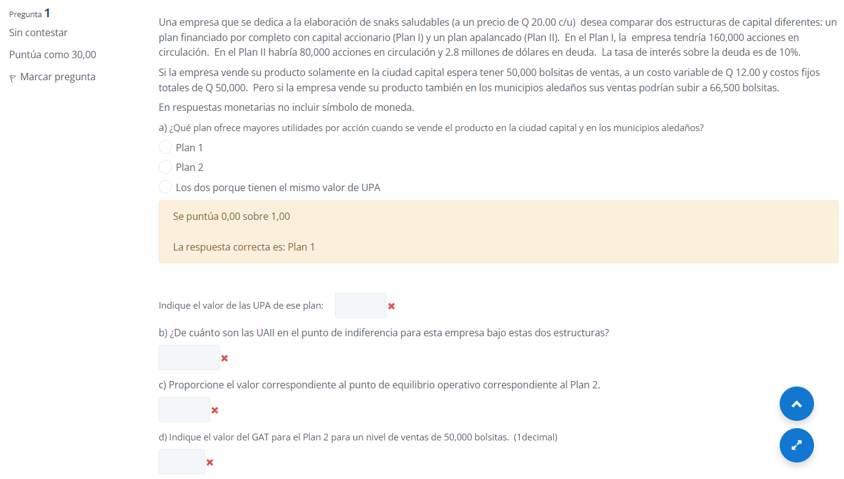

Inciso | Valor que pide | Valor correcto
a) | UPA | 2.34
b) | UAII | 560,000.00
c) | PEO | 6250
d) | GAT | 5.7

SP2
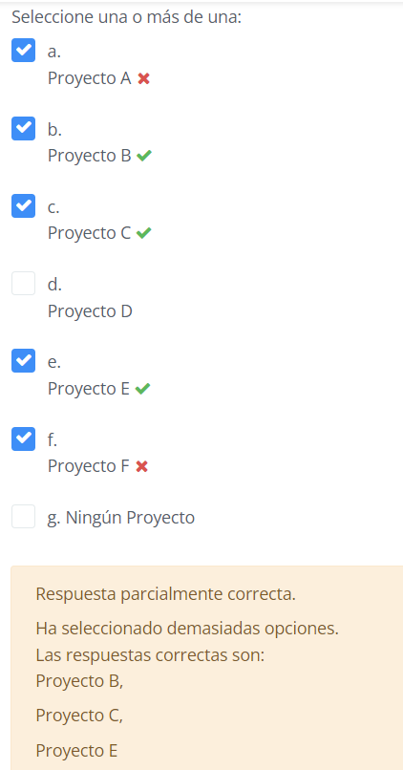

SP5
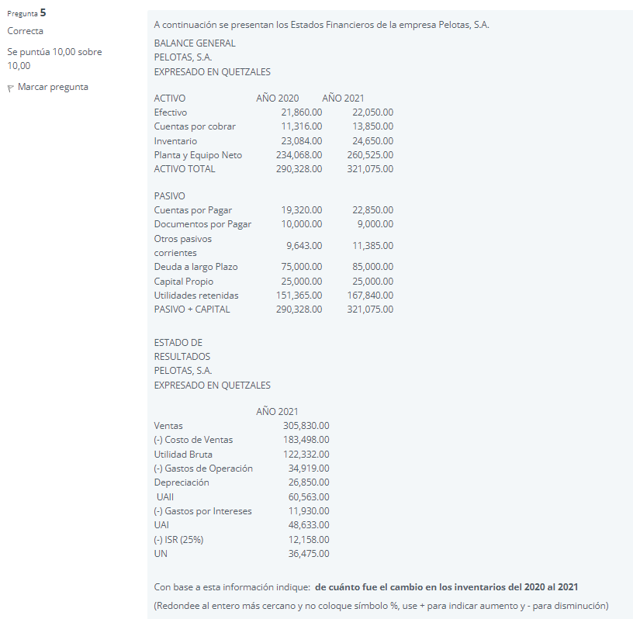

SP6
